상품제안서
락앤락 클래식 밀폐용기 세트 4호 | 상품코드: F15932

 |  |  |  |  |  |  | 02-412-0044 | www.easy1.co.kr
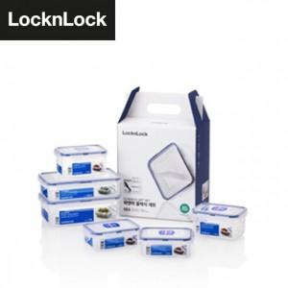

【상세/제작정보】 | 스티커 기본사이즈는 명함크기 정도 입니다.[초과시 추가비용 발생할 수 있습니다.]

【인쇄/포장옵션】 | 스티커 / 포장불가능

【공급단가】 | 수량 | 50~ | 100~ | 300~ | 500~ | 1,000~
*VAT별도 | 단가 | 12,870원 | 12,670원 | 12,370원 | 11,880원 | 11,380원

【상품 URL】 | https://dev.easy1.co.kr:443/src/goods_detail.php?gdno=15932

